Chi tiết địa chất
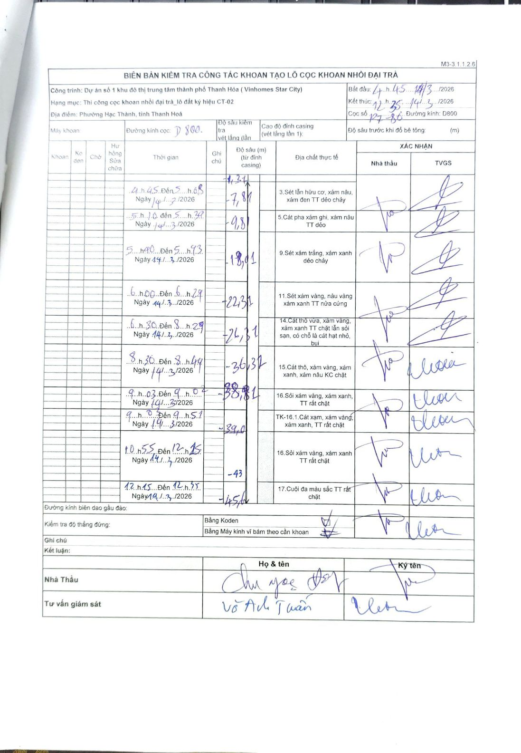
Dự án | Dự án số 1 khu đô thị trung tâm thành phố Thanh Hóa (Vinhomes Star City)
Hạng mục | Thi công cọc khoan nhồi đại trà_lô đất ký hiệu CT-02
Tên bộ phận | Phường Hạc Thành, tỉnh Thanh Hoá
Số hiệu cọc | P7-86
Biên bản số | M3-3.1.1.2.6
Đường kính | D800
Bắt đầu thi công | 04:45 14/03/2026
Kết thúc thi công | 12:35 14/03/2026

Địa chất TT | Đường kính | Mô tả lớp thiết kế | Từ (h) | Đến (h) | Cao độ từ | Cao độ đến | T.Gian (h) | Dài (m) | V (m/h) | Ghi chú
3 | D800 | Sét lẫn hữu cơ, xám nâu, xám đen TT dẻo chảy | 04h45 14/03/2026 | 05h05 14/03/2026 | -1.31 | -7.81 | 0.33 | 6.5 | 19.5
5 | D800 | Cát pha xám ghi, xám nâu TT dẻo | 05h10 14/03/2026 | 05h35 14/03/2026 | -7.81 | -9.81 | 0.42 | 2 | 4.8
9 | D800 | Sét xám trắng, xám xanh dẻo chảy | 05h40 14/03/2026 | 05h43 14/03/2026 | -9.81 | -18.01 | 0.05 | 8.2 | 164
11 | D800 | Sét xám vàng, nâu vàng TT nửa cứng | 06h00 14/03/2026 | 06h29 14/03/2026 | -18.01 | -22.31 | 0.48 | 4.3 | 8.9
14 | D800 | Cát thô vừa, xám vàng, xám xanh TT chặt lẫn sỏi sạn, có chỗ là cát hạt nhỏ, bụi | 06h30 14/03/2026 | 08h29 14/03/2026 | -22.31 | -26.31 | 1.98 | 4 | 2.02
15 | D800 | Cát thô, xám vàng, xám xanh, xám nâu KC chặt | 08h30 14/03/2026 | 08h44 14/03/2026 | -26.31 | -36.31 | 0.23 | 10 | 42.86
16 | D800 | Sỏi xám vàng, xám xanh, TT rất chặt | 09h03 14/03/2026 | 09h04 14/03/2026 | -36.31 | -38.81 | 0.02 | 2.5 | 150
8 | D800 | Cát xám, xám vàng, xám xanh, TT rất chặt | 09h04 14/03/2026 | 09h51 14/03/2026 | -38.81 | -39 | 0.78 | 0.19 | 0.24
16 | D800 | Sỏi xám vàng, xám xanh TT rất chặt | 10h55 14/03/2026 | 12h15 14/03/2026 | -39 | -43 | 1.33 | 4 | 3
17 | D800 | Cuội đa màu sắc TT rất chặt | 12h15 14/03/2026 | 12h35 14/03/2026 | -43 | -45.6 | 0.33 | 2.6 | 7.8

ẢNH BIÊN BẢN GỐC

